상품제안서
키친필 IH인덕션겸용 후라이팬28cm | 상품코드: S42631

 |  |  |  |  |  |  | 02-713-8555 | www.synergygift.co.kr
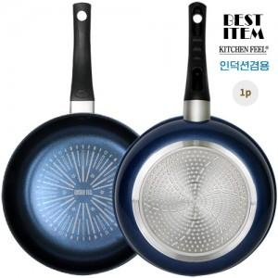

【상세/제작정보】

【인쇄/포장옵션】 | 스티커 / 포장불가능

【공급단가】 | 수량 | 30~ | 100~ | 300~ | 500~ | 1,000~
*VAT별도 | 단가 | 18,800원 | 17,700원 | 16,900원 | 16,600원 | 16,300원

【상품 URL】 | https://www.synergygift.co.kr:443/src/goods_detail.php?gdno=42631

